Sprint 1
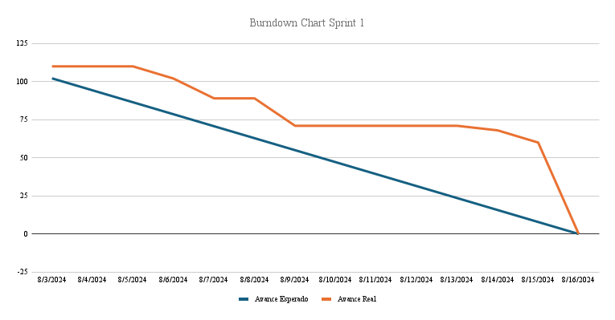
Burndown Chart
Teamfit
Sprint: |  | 1 | Puntos de Historia de Usuario |  | 110

Fecha | Avance Esperado | Avance Real | Avance
Inicio Sprint | 110 | 110 | 0
2024-08-03 | 102 | 110 | 0
2024-08-04 | 94 | 110 | 0
2024-08-05 | 86 | 110 | 0
2024-08-06 | 79 | 102 | 8
2024-08-07 | 71 | 89 | 13
2024-08-08 | 63 | 89 | 0
2024-08-09 | 55 | 71 | 18
2024-08-10 | 47 | 71 | 0
2024-08-11 | 39 | 71 | 0
2024-08-12 | 31 | 71 | 0
2024-08-13 | 24 | 71 | 0
2024-08-14 | 16 | 68 | 3
2024-08-15 | 8 | 60 | 8
2024-08-16 | 0 | 0 | 60

Historias a realizar |  |  |  | Responsables
Como Administrador necesito iniciar sesión para acceder a las características del programa |  | 8 |  | Marcelo Criado
Como Administrador necesito poder crear usuarios para que estos hagan uso del programa |  | 8 |  | Jeremías Canto
Como Administrador necesito poder eliminar usuarios para poder dar de baja cuentas que ya no seran utilizadas |  | 3 |  | Marcelo Criado
Como Administrador necesito que se cree un log con los cambios realizados en la BD para llevar un monitoreo de la misma |  | 13 |  | Felipe Díaz
Como administrador necesito subir un archivo con los proyectos a utilizar para realizar la estimación de horas |  | 8 |  | Felipe Díaz
Como administrador necesito consultar los proyectos a proyectar para confirmar los proyectos que se están proyectando |  | 5 |  | Marcelo Criado
Como administrador necesito que los proyectos sean agrupados a través de una clusterización para realizar la asignación de horas estimadas |  | 60 |  | Javiera Marchant
Como administrador necesito filtrar o buscar los proyectos subidos para saber si he subido un proyecto específico |  | 5 |  | Marcelo Criado

Sprint 2
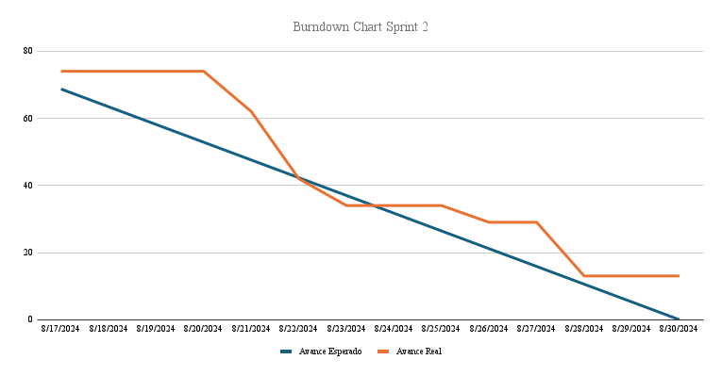
Burndown Chart
Teamfit
Sprint: |  | 2 | Puntos de Historia de Usuario |  | 74

Fecha | Avance Esperado | Avance Real | Avance
Inicio Sprint | 74 | 74 | 0
2024-08-17 | 69 | 74 | 0
2024-08-18 | 63 | 74 | 0
2024-08-19 | 58 | 74 | 0
2024-08-20 | 53 | 74 | 0
2024-08-21 | 48 | 62 | 12
2024-08-22 | 42 | 42 | 20
2024-08-23 | 37 | 34 | 8
2024-08-24 | 32 | 34 | 0
2024-08-25 | 26 | 34 | 0
2024-08-26 | 21 | 29 | 5
2024-08-27 | 16 | 29 | 0
2024-08-28 | 11 | 13 | 16
2024-08-29 | 5 | 13 | 0
2024-08-30 | 0 | 13 | 0

Historias a realizar |  |  |  | Responsables
Como administrador necesito marcar tipos de registros en el log como importante para evitar que se pierdan datos relevantes para la empresa |  | 8 |  | Felipe Díaz
Como administrador necesito que se eliminen los datos del log más antiguos según los parámetros indicados para evitar sobrecarga en la base de datos |  | 5 |  | Marcelo Criado
Como administrado necesito una página para ingresar y modificar parámetros relevantes para el resto del sistema |  | 8 |  | Jeremías Canto
Como usuario necesito que mi sesion finalice automaticamente despues de cierto tiempo para evitar problemas de seguridad. |  | 13 |  | Marcelo Criado
Como usuario necesito que los proyectos sean cargados a través de una API para realizar la agrupación con los datos más actulizados |  | 13 |  |  | No Realizado por no poder realizar la integración
Como administrador necesito que el log tenga distintos tipos representativos y útiles para mejorar el entendimiento del historial |  | 2 |  | Marcelo Criado
Como usuario necesito que los menús estén correctamente integrados para evitar encontrar páginas o links que no funcionen |  | 2 |  | Jeremías Canto
Como administrador necesito que los formularios cuenten con los campos minimos para agregar usuarios y evitar tener campos innecesarios en la base de datos |  | 5 |  | Felipe Díaz
Como administrados necesito que el historial sea legible y con una interfaz útil para poder encontrar la información relevante lo más rápido posible |  | 3 |  | Marcelo Criado
Como administrador necesito que se realicen validaciones del formulario de agregar usuarios para evitar ingresar datos erroneo o incompatibles con el sistema |  | 5 |  | Jeremías Canto
Como adminstrador necesito que se realicen validaciones del formulario de subir archivos para evitar ingresar datos erroneo o incompatibles con el sistema |  | 5 |  | Felipe Díaz
Como administrador necesito tener una interfaz fácil e intuitiva para confirmar los proyectos que se están subiendo |  | 5 |  | Marcelo Criado

Sprint 3
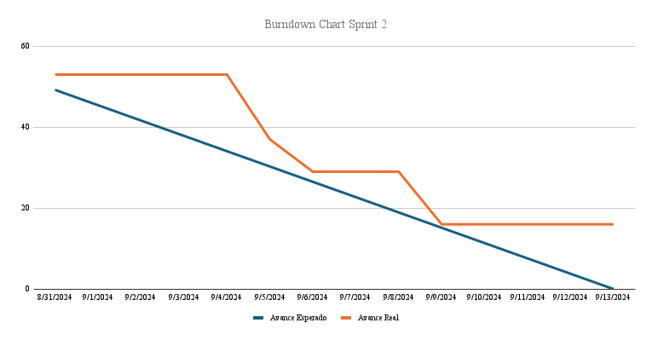
Burndown Chart
Teamfit
Sprint: |  | 3 | Puntos de Historia de Usuario |  | 53

Fecha | Avance Esperado | Avance Real | Avance
Inicio Sprint | 53 | 53 | 0
2024-08-31 | 49 | 53 | 0
2024-09-01 | 45 | 53 | 0
2024-09-02 | 42 | 53 | 0
2024-09-03 | 38 | 53 | 0
2024-09-04 | 34 | 53 | 0
2024-09-05 | 30 | 37 | 16
2024-09-06 | 27 | 29 | 8
2024-09-07 | 23 | 29 | 0
2024-09-08 | 19 | 29 | 0
2024-09-09 | 15 | 16 | 13
2024-09-10 | 11 | 16 | 0
2024-09-11 | 8 | 16 | 0
2024-09-12 | 4 | 16 | 0
2024-09-13 | 0 | 16 | 0

Historias a realizar |  |  |  | Responsables
Como usuario necesito que los proyectos sean cargados a través de una API para realizar la agrupación con los datos más actulizados |  | 13 |  | Marcelo Criado
Como administrador necesito la integración de la clusterización con el resto del sistema para la asignación de HH |  | 8 |  | Javiera Marchant
Como administrador necesito ver cuando se realizó la última clusterización para saber si los datos están actualizados o no |  | 8 |  | Jeremías Canto
Como administrador necesito ver los ultimos proyecto subidos al iniciar sesión para saber cuales proyectos se están clusterizando |  | 8 |  | Jeremías Canto
Como administrador necesito visualizar en la pagina principal las últimas modificaciones realizadas en la DB para poder administrar y conocer información relevante respecto al uso del sistema. |  | 8 |  | Jeremías Canto
Como administrador necesito actualizar los datos de los usuarios creados |  | 8 |  | Javiera Marchant

Sprint 4
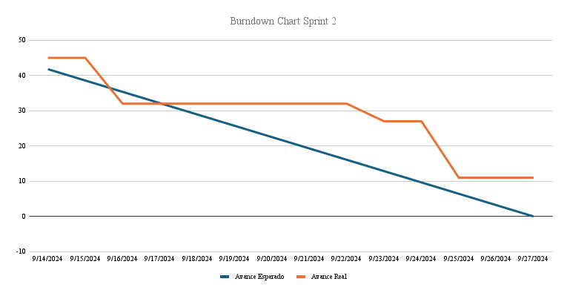
Burndown Chart
Teamfit
Sprint: |  | 4 | Puntos de Historia de Usuario |  | 45

Fecha | Avance Esperado | Avance Real | Avance
Inicio Sprint | 45 | 45 | 0
2024-09-14 | 42 | 45 | 0
2024-09-15 | 39 | 45 | 0
2024-09-16 | 35 | 32 | 13
2024-09-17 | 32 | 32 | 0
2024-09-18 | 29 | 32 | 0
2024-09-19 | 26 | 32 | 0
2024-09-20 | 23 | 32 | 0
2024-09-21 | 19 | 32 | 0
2024-09-22 | 16 | 32 | 0
2024-09-23 | 13 | 27 | 5
2024-09-24 | 10 | 27 | 0
2024-09-25 | 6 | 11 | 16
2024-09-26 | 3 | 11 | 0
2024-09-27 | 0 | 11 | 0

Historias a realizar |  |  |  | Responsables
Como administrador necesito la integración de la clusterización con el resto del sistema para la asignación de HH |  | 8 |  | Felipe Díaz
Como administrador necesito la integración con sistema desarrollado por el otro grupo, para que esté completo el producto |  | 13 |  | Felipe Díaz
Como Administrador necesito poder ver las características de los proyectos ya clasificados para conocer los resultados de la clusterizacion realizada por el sistema |  | 5 |  | Marcelo Criado
Como administrador necesito que se registren las activaciones y desactivaciones de usuarios en el Log |  | 8 |  | Marcelo Criado
Como administrador necesito eliminar el Log cada cierto tiempo de forma automatica para evitar problemas de sobrecarga en la base de datos |  | 8 |  | Jeremías Canto
Como administrador necesito que la cantidad de días sea parametrizable para poder modificarla a necesidad |  | 3 |  | Marcelo Criado

Sprint 5
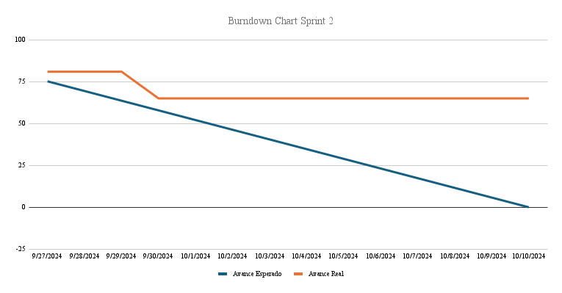
Burndown Chart
Teamfit
Sprint: |  | 5 | Puntos de Historia de Usuario |  | 81

Fecha | Avance Esperado | Avance Real | Avance
Inicio Sprint | 81 | 81 | 0
2024-09-27 | 75 | 81 | 0
2024-09-28 | 69 | 81 | 0
2024-09-29 | 64 | 81 | 0
2024-09-30 | 58 | 65 | 16
2024-10-01 | 52 | 65 | 0
2024-10-02 | 46 | 65 | 0
2024-10-03 | 41 | 65 | 0
2024-10-04 | 35 | 65 | 0
2024-10-05 | 29 | 65 | 0
2024-10-06 | 23 | 65 | 0
2024-10-07 | 17 | 65 | 0
2024-10-08 | 12 | 65 | 0
2024-10-09 | 6 | 65 | 0
2024-10-10 | 0 | 65 | 0

Historias a realizar |  |  |  | Responsables
Como administrador necesito obtener la asignacion de recursos para poder asignar las horas de forma correcta |  | 13
Como administrador necesito obtener la disponibilidad de recursos para realizar una asignación de horas correcta en el sistema |  | 13
Como administrador necesito actualizar la disponibilidad crm para poder asignar correctamente las horas a los proyectos |  | 13
Como usuario necesito un Tooltip en los campos de "ver proyectos" para mejorar el entendimiento sobre los datos |  | 3 |  | Javiera Marchant
Como usuario necesito recuperar mi contraseña para poder acceder correctamente a mi cuenta |  | 13 |  | Javiera Marchant
Como administrador necesito eliminar el Log cada cierto tiempo de forma automatica para evitar problemas de sobrecarga en la base de datos |  | 13 |  | Jeremías Canto
Como administrador necesito que la cantidad de días sea parametrizable para poder modificarla a necesidad |  | 13 |  | Marcelo Criado

